关系图
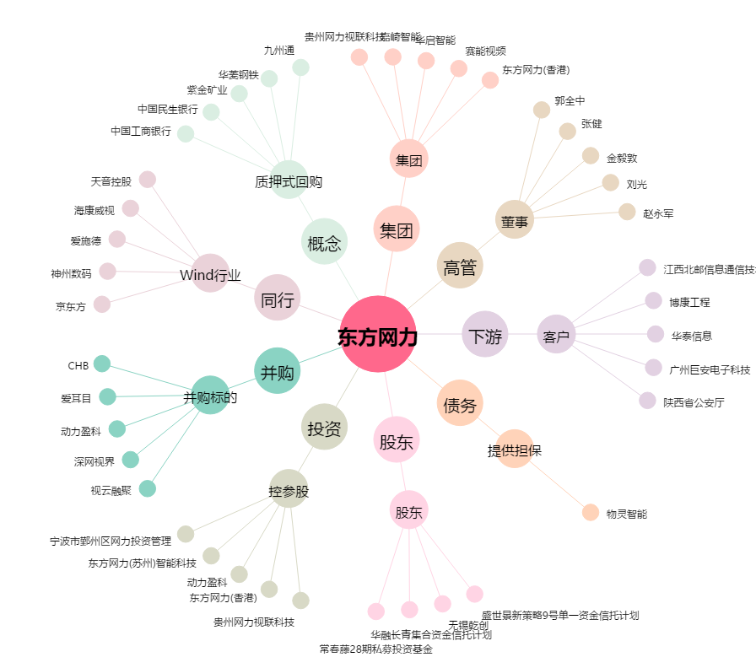
东方网力[300367.SZ] - 关系概览图

